RelatorioCapacidadeTecelagem
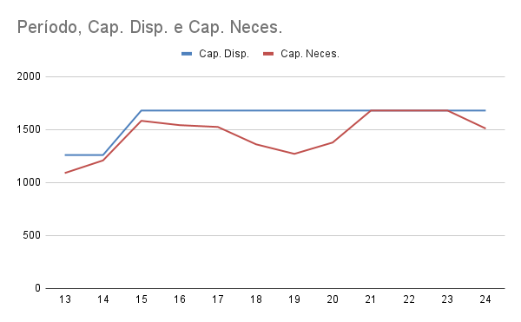
Grupo 3
Período | Cap. Disp. | Cap. Neces. | Cap. Colméia | Cap. Piquet | Cap. Maxim | Cap. Setup | Cap. Produt. | Valid.
13 | 1260 | 1090 | 288 | 250 | 451 | 2 | 99 | SIM
14 | 1260 | 1209 | 276 | 260 | 561 | 2 | 110 | SIM
15 | 1680 | 1583 | 351 | 325 | 759 | 4 | 144 | SIM
16 | 1680 | 1542 | 338 | 290 | 770 | 4 | 140 | SIM
17 | 1680 | 1525 | 333 | 280 | 770 | 4 | 138 | SIM
18 | 1680 | 1361 | 270 | 260 | 704 | 4 | 123 | SIM
19 | 1680 | 1271 | 297 | 250 | 605 | 4 | 115 | SIM
20 | 1680 | 1378 | 261 | 240 | 748 | 4 | 125 | SIM
21 | 1680 | 1680 | 329 | 260 | 935 | 4 | 152 | SIM
22 | 1680 | 1680 | 312 | 200 | 1012 | 4 | 152 | SIM
23 | 1680 | 1680 | 308 | 210 | 1006 | 4 | 152 | SIM
24 | 1680 | 1510 | 329 | 215 | 825 | 4 | 137 | SIM

